Indíce
Indíce | P.C. | P.V. | Categorias
Burger Dário Matos de Sá | 1.76 € | 2.80 € | Carne
Burger Vegetariano | 1.97 € | 5.73 €
Item #3 | 0.00 € | 0.00 €
Item #4 | 0.00 € | 0.00 €
Item #5 | 0.00 € | 0.00 €
Item #6 | 0.00 € | 0.00 €
Item #7 | 0.00 € | 0.00 €
Item #1 |  |  | Peixe
Item #2
Item #3
Item #4
Item #5
Item #6
Item #7
Item #8
Item #9
Item #10
Item Especial | 0.00 € | 0.10 € | Item Especial | Para automaticamente assumir o valor basta digitar no espaço o sinal igual "=" > ir ao separador do item e...
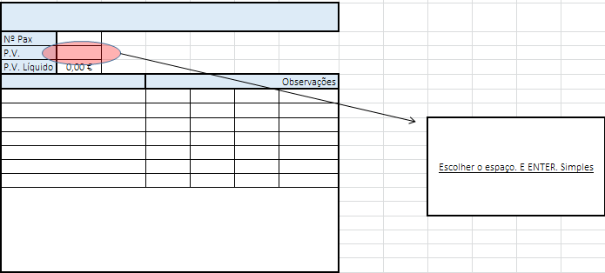
Item #1 |  |  | Cocktails
Item #2
Item #3
Item #4
Item #5
Item #6 |  |  |  |  | >>
Item #7
Item #8
Item #9
Item #10
Item #11
Item #12
Creme de legumes |  |  | Cremes e sopas
Sopa
Gaspacho
Salada #1 |  |  | Saladas
Salada #2
Salada #3
Salada #5
Petisco#1 |  |  | Petiscos
Petisco#2
Petisco#3
Petisco#4
Sobreamesa #1 |  |  | Sobremesas
Sobremesa #2
Sobremesa #3
Sobremesa #4
Sobremesa #5

Burger Dário Matos de Sá
Burger Dário Matos de Sá
Nº Pax | 1
P.V. | 2.80 €
P.V. Líquido | 2.16 €
Ingredientes |  | Qt. | U.M. | P.C. | Observações
Pão hamburger |  | 1 | un | 0.25 €
Hamburger |  | 0.15 | kg | 0.90 €
Rúcula |  | 0.02 | kg | 0.30 €
Cebola |  | 2 | un | 0.05 € | Fatias finas
Ketchup |  | qb |  | 0.05 €
Mostarda |  | qb |  | 0.07 €
Molho Vinagrete* |  | qb |  | 0.14 €

Total |  |  |  | 1.76 €
Margem de contribuição unitária |  |  |  | 1.04 €

Preparação
-Começar por barrar com mostarda o pão base
-Colocar a rúcula
-De seguida a cebola
-Regar com o molho vinagrete
-Meter a carne
-Barrar a carne com ketchup
Simples e económico.

Burger Vegetariano
Burger Vegetariano
Nº Pax | 1
P.V. | 5.73 €
P.V. Líquido | 4.41 €
Ingredientes |  | Qt. | U.M. | P.C. | Observações
Pão de hamburger |  | 1 | un | 0.25
Courgette |  | 1 | un | 0.03 | fatias
Beringela |  | 1 | un | 0.06 | rodela
alface |  | 1 | un | 0.05 | folha
tomate |  | 4 | un | 0.7 | rodelas
Molho* |  | qb |  | 0.88 | Ver prep…

Courgette: Retiram-se as sementes e aproveitam-se para o creme de legumes. O consumidor pode ser sensível a esta iguaria, caso não se vendam retirar o ingrediente e substituir por Pimento Vermelho: O pimento vermlho pode marinar juntamente com a Beringela, poupando espaço nas arcas. Beringela: Este também é um elemento de risco, deve-se analisar as vendas e alternar com o pimento vermelho. O Molho: Pode marinar a courgette.

Total |  |  |  | 1.97
Margem de contribuição unitária |  |  |  | 3.76 €

Preparação
-Grelhar as fatias/rodelas de courgette e só depois a beringela (tempos de cozedura diferentes) suavemente com um fio de azeite por cima, ervas provence, sal e pimenta.
Torrar o pão por breves segundos.
-Colocar a beringela na base.
-Colocar a Courgette (deve ficar do mesmo tamanho do pão)
-Barrar com o molho
-Colocar a alface
-O tomate
-Colocar as rodelas de ovo
cozido
-Tapar com pão
Conservação: 1 semana
em recipientes separados mergulhadas em azeite.

Molho Chedder
Molho Chedder e bacon
Nº de doses | 1
Conservação | 1 semana
Ingredientes |  | Qt. | U.M. | P.C. | Observações
bacon |  | 0.01 | kg | 0.06 € | Não deixar muito tempo no micro ondas. É extremamente importante preservar a frescura
Queijo Chedder |  | 0.02 | kg | 0.20 €

Total |  |  |  | 0.26 €
Preparação
Numa panela colocar o bacon (em juliana fina. Quanto mais fina melhor) com azeite ou gordura.
-Põe-se a estalar
-Depois acrescenta-se o queijo a derreter para se fundir com o bacon.

